상품제안서
에코키친 열방지 해바라기 컵받침 냄비 받침(L) CB692 | 상품코드: F26890

 |  |  |  |  |  |  | 02-412-0044 | www.easy1.co.kr
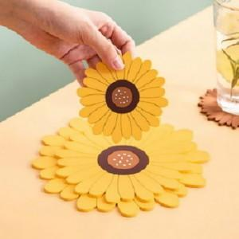

【상세/제작정보】 | 기본수량 미만 인쇄시 비용 추가.

【인쇄/포장옵션】 | 실크 / 포장불가능

【공급단가】 | 수량 | 300~ | 500~ | 1,000~ | 3,000~ | 5,000~
*VAT별도 | 단가 | 2,500원 | 2,460원 | 2,400원 | 2,340원 | 2,300원

【상품 URL】 | https://easy1.co.kr:443/src/goods_detail.php?gdno=26890

